考査手順
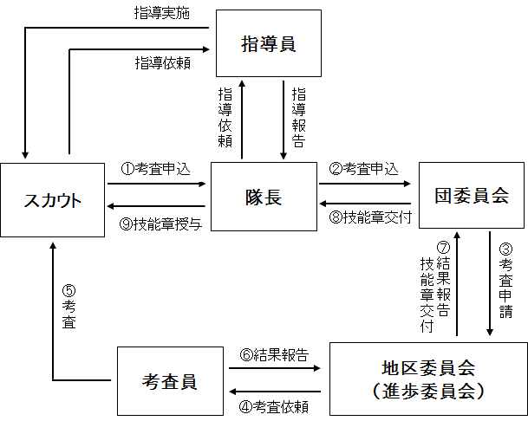
考査から授与までの手順

◆ | 隊長認定による技能章
 | (1) | スカウトより考査依頼を受け、隊長が考査を行う。
 | (2) | 考査認定であれば、隊長から団委員長へ考査終了と記章申請を行う。
 | (3) | 団委員長または進歩担当団委員より、地区へ交付（結果）報告を行う。
 | (4) | 記章交付後、授与式を団または隊で行い、隊長よりスカウトへ記章授与を行う。
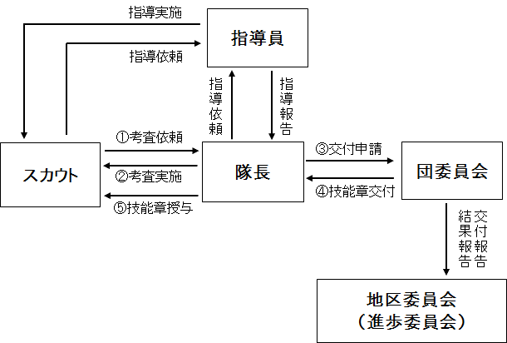

◆ | 技能章考査員による技能章
 | (1) | スカウトより考査申込を受ける。
 | (2) | 団から地区を通して考査申請し、地区から考査依頼を受けた考査員がスカウトに考査を行う。
 | (3) | 技能章考査員から地区を通して団へ考査結果が報告され、考査認定であれば、地区から団へ
 |  | 結果報告と共に記章交付が行われる。
 | (4) | 記章交付後、授与式を団または隊で行い、隊長よりスカウトへ記章授与を行う。

